Blad1
WINGE CHALLENGE 2022
Doorsturen voor 20/07/2022

Inschrijving |  | aantal | kost | Totaal
 | Ploegen Winge Challenge |  | € 5.00 | € 0.00
 | Individuele deelnemers |  | € 15.00 | € 0.00
 | Kid's Lifesaving Challenge |  | € - | € 0.00

 |  | Totaal inschrijving: |  | € 0.00

Verblijf en catering
 |  | aantal | kost | Totaal
Vrijdag | Overnachting |  | € - | € 0.00
Zaterdag | Ontbijt |  | € 5.00 | € 0.00
 | Lunch: club kaas |  | € 4.00 | € 0.00
 | Lunch: club ham |  | € 4.00 | € 0.00
 | Lunch: broodje gezond |  | € 4.00 | € 0.00
 | BBQ (saté, kipfilet, chipolata) |  | € 20.00 | € 0.00
 | BBQ Veggie (Haloumi, groenteburger, vegan worstje) |  | € 20.00 | € 0.00
 | BBQ Kids (hamburger, chipolata, mini kipsaté) |  | € 15.00 | € 0.00
 | Overnachting |  | € - | € 0.00

Zondag | Ontbijt |  | € 5.00 | € 0.00
 | Lunch: club kaas |  | € 4.00 | € 0.00
 | Lunch: club ham |  | € 4.00 | € 0.00
 | Lunch: broodje gezond |  | € 4.00 | € 0.00

 |  | Totaal verblijf & catering: |  | € 0.00

 |  | Totaal te betalen: |  | € 0.00

Club
Naam verantwoordelijke
Adres
Postcode, gemeente, land
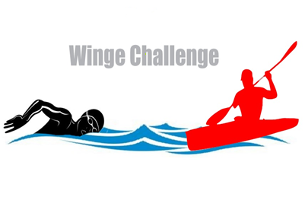
E-mail

Het totale bedrag dient overgeschreven te worden op :
 | Leuvense Reddingsclub

Mededeling : | WINGE CHALLENGE 2022 + naam ploeg
Iban-nr: | BE17 0017 9916 7821
BIC | GEBABEBB

